2022_data
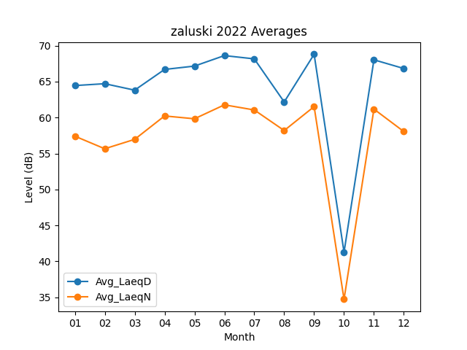
Month | Avg_LaeqD | Avg_LaeqN
01 | 64.448387097 | 57.412903226
02 | 64.707142857 | 55.660714286
03 | 63.809677419 | 56.964516129
04 | 66.69 | 60.223333333
05 | 67.158064516 | 59.829032258
06 | 68.616666667 | 61.766666667
07 | 68.161290323 | 61.05483871
08 | 62.167741935 | 58.193548387
09 | 68.803333333 | 61.523333333
10 | 41.270967742 | 34.729032258
11 | 68.03 | 61.173333333
12 | 66.819354839 | 58.048387097

